상품제안서
헤이즐에코백 | 상품코드: S22177

 |  |  |  |  |  |  | 02-713-8555 | www.synergygift.co.kr
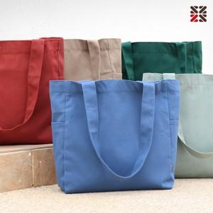

【상세/제작정보】 | <p>​● DTF 전사 인쇄비 별도문의</p>

【인쇄/포장옵션】 | 실크 / OPP(비닐)

【공급단가】 | 수량 | 100~ | 300~ | 500~ | 1,000~ | 3,000~
*VAT별도 | 단가 | 6,300원 | 6,050원 | 5,900원 | 5,750원 | 5,600원

【상품 URL】 | https://www.synergygift.co.kr:443/src/goods_detail.php?gdno=22177

